หมายเหตุ
6 | สังกัด ประกอบด้วย
 | 10 ภาควิชา
 | 5 โรงพยาบาลสัตว์ มก.
 | 3 ศูนย์
 | 1 สำนักงานเลขานุการ

7 | แผนก
 | หมายถึง หน่วยงานย่อย ภายใต้สังกัด มี 2 ชื่อ
 | แผนก ใช้กับ 5 โรงพยาบาลสัตว์ มก. ศูนย์ชันสูตรโรคสัตว์
 | งาน ใช้กับ สำนักงานเลขานุการ และศูนย์วิจัย

8 | หน่วย
 | หมายถึง หน่วยย่อย ภายใต้แผนก หรืองาน

10 | สถานภาพ ประกอบด้วย
 | พนักงานมหาวิทยาลัยเงินรายได้
 | พนักงานมหาวิทยาลัย
 | พนักงานมหาวิทยาลัย (เปลี่ยนสถานภาพฯ)
 | ข้าราชการ
 | ลูกจ้างประจำ
 | ลูกจ้างชั่วคราวโครงการ
 | ลูกจ้างรายงาน
 | ลูกจ้างจ้างเหมา

11 | กลุ่ม
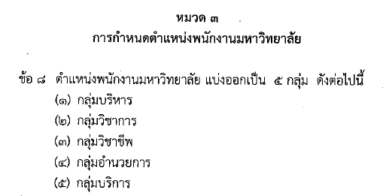

28 | ระดับ หมายถึง
 | ปฏิบัติงาน
 | ชำนาญงาน
 | ชำนาญงานพิเศษ
 | ปฏิบัติการ
 | ชำนาญการ
 | เชี่ยวชาญ
 | เชี่ยวชาญพิเศษ

30 | สาขา (สพ.)
 | หมายถึง สาขาของ อว. วว.

31-33 | บันทึกแบบไม่ได้มีเอกสารหลักฐาน แต่บันทึกตามข้อมูลเท่าที่มี เช่น นักวิทยาศาสตร์ที่ปฏิบัติงานหน่วยรังสี ฯ บันทึกว่าเค้าเชี่ยวชาญด้านรังสี

